Dataset Description
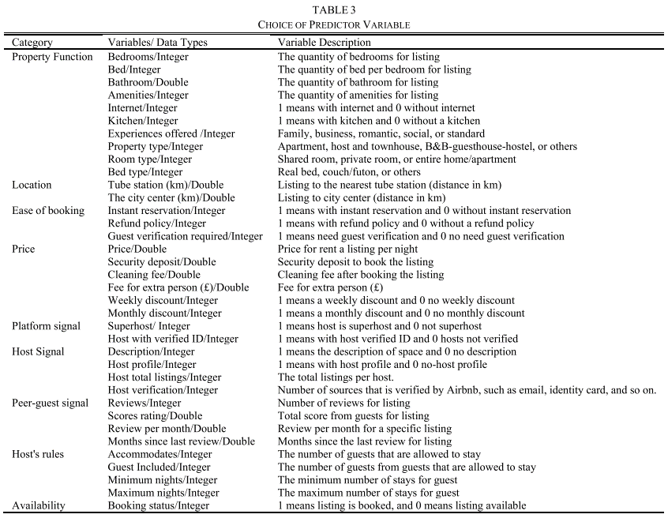
Code | Variable | Data Type | Variable Description
NAMA_UPI | Main Service Unit | String | Centrally located service providers located in provinces
NAMA_AP | Service Area | String | Places of service providers in the area
UNITUP | Code Service Unit | Integer | The unique code of the place of service provider in the area
NAMA_UP | Service Unit | String | Location of branch service providers in the area
BLTH | Data Entry Date | Date | Month year enter data
IDPEL | ID Customer | Integer | Identity of the customer
PEMDA | Region | String | Location of residence
NAMA | Customer Name | String | The name of the customer
PNJ | Code Address | String | Code of the road provided by the company
NAMAPNJ | Address | String | Address of customer
NOBANG | Building Number | Integer | Building number assigned by the company
TARIP | Rates | Integer | Rates used by customers
DAYA | Power | Integer | Power used by customers
KOGOL | Group Code | Integer | Code provided by the company
NOPEL | Customer Number | Integer | Number assigned by the company
KDDK | Position code | Integer | Meter reading code to indicate area
THBLMUT | Mutation Date | Date | Date of becoming a PLN customer
JNSMUT | Mutation Date | String | The type of mutation to become a company customer provided by the company
KDPEMBMETER | Meter Code | String | Meters Code used by customers
KET_KDPEMBMETER | Description Meter Code | String | Description of the meter used by the customer
TGLBACALALU | Last read date | Date | Date of last meter reading
TGLBACAAKHIR | End reading date | Date | Date of latest meter reading
TGLRUBAH | Revised reading date | Date | Changed meter reading date
SLALWBP | Peak load start time | Integer | Initial time of peak load electricity consumption
SAHLWBP | Peak off-load start time | Integer | Peak external load start time
JAMNYALA | Flash time | Double | Electricity usage time by customer
SAHLWBP_CABUT | Peak off-load start time unplug | Integer | End time of peak external load when unloaded
SLALWBP_PASANG | Peak load start time | Integer | Initial peak load time when used
FAKM | Meter Times Factor | Integer | Factors affecting electricity according to pure physical formula
FAKMKVARH | KWH Meter Times Factor is foamy | Integer | Factors affecting electricity when electricity foams according to the pure physical formula
KWHLWBP | KWH Off - Load | Integer | KWH used at peak external load
KWHWBP | KWH Peak Load | Integer | KWH used at peak load
BLOK3 | Block 3 | Integer | KWH used in block 3
PEMKWH | Use of KWH | Integer | The number of KWH used by customers
RPLWBP | Peak Offload Fee | Double | Peak Offload Fee
RPWBP | Peak Load Fee | Double | Peak Load Fee
RPBLOK3 | Block 3 Fee | Double | Block 3 Fee
RPBEBAN | Load cost | Double | Charges Don't use electricity
RPPTL | Cost of Electricity Usage | Double | The cost of using electricity used by customers
RPBPJU | Street Lighting Fee | Double | The cost of street lighting provided by the company
RPPLN | Total Cost | Double | The total cost paid by the customer
RPTAG | Billing Fee | Double | The total cost paid by the customer after being taxed
RPTAG_MAT | Stamped Bill Fee | Double | The total cost paid by the customer after being taxed and subject to stamp duty
TGLJTTEMPO | Period of time | Date | Electricity payment period
RPBK1 | Late Fee 1 | Double | Fines given to customers
RPBK2 | Late Fee 2 | Double | Fines given to customers
RPBK3 | Late Fee 3 | Double | Fines given to customers
PERSEN_PPJ | Street lighting tax | Double | Street lighting tax given to customers
NOREK | Account number | Integer | Unique number assigned by the company
TGL_AMBIL_DATA | Data capture date | Date | Date when data collection was carried out by field officers

